照会カルテ
集落支援活動実績書

作業実施箇所
応援隊名等 |  | 登録番号 | 10-209-301 |  |  | 概略地図
 |  | メンバー | 大分県建設業協会豊後高田支部 （西日本土木㈱）
応援要請 集落名等 |  | 集落名 | 西真玉１区（大平地区）
 |  | 人口及び 高齢化率 | 104人、 | 52.83%
 |  | 特 徴 | 集落道の側溝にあらゆるものが溜まりやすい
○応援隊（作業参加者）名簿 |  | 令和2年7月12日（日） 7：30～11：00
応援内容 |  | 側溝清掃支援
○応援状況

 | 当日の作業の様子

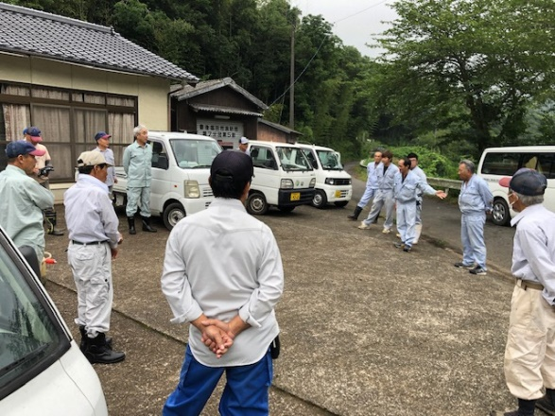
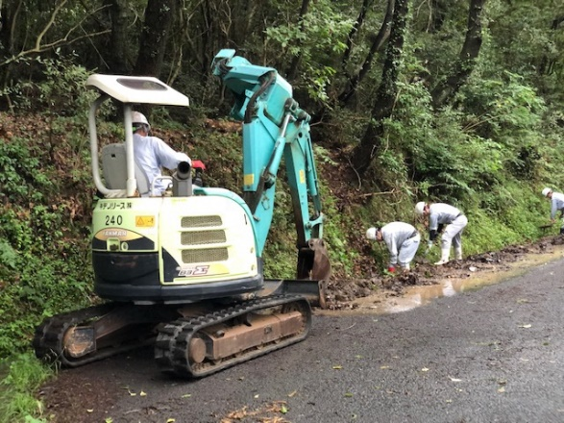

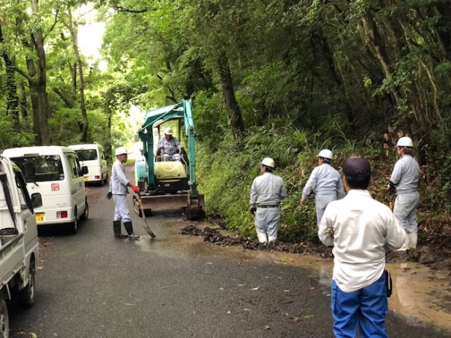
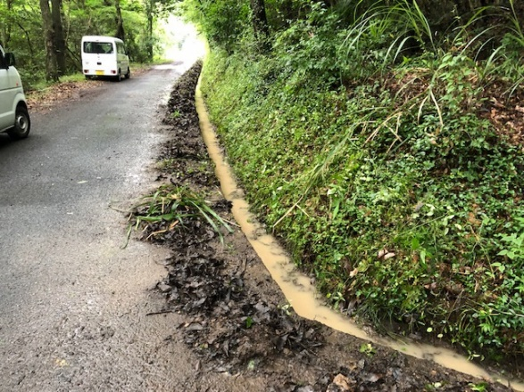

■集落の喜びの声 |  |  |  |  | ■応援隊の感想
昨年度、小規模集落応援隊にお願いして今年度もお願いした。私たち自治会の住民だけでは、苦労する側溝の清掃をしてもらい非常に助かった。また、ぜひお願いしたい。 |  |  |  |  | 昨年と同じ自治会で活動をさせてもらい、勝手が分かっていたので作業がやりやすかった。側溝の清掃作業は力仕事で大変なので、力になれてよかった。

